BE - Address
Đề tài 1: Tổ chức kinh doanh - Quản lý địa chỉ
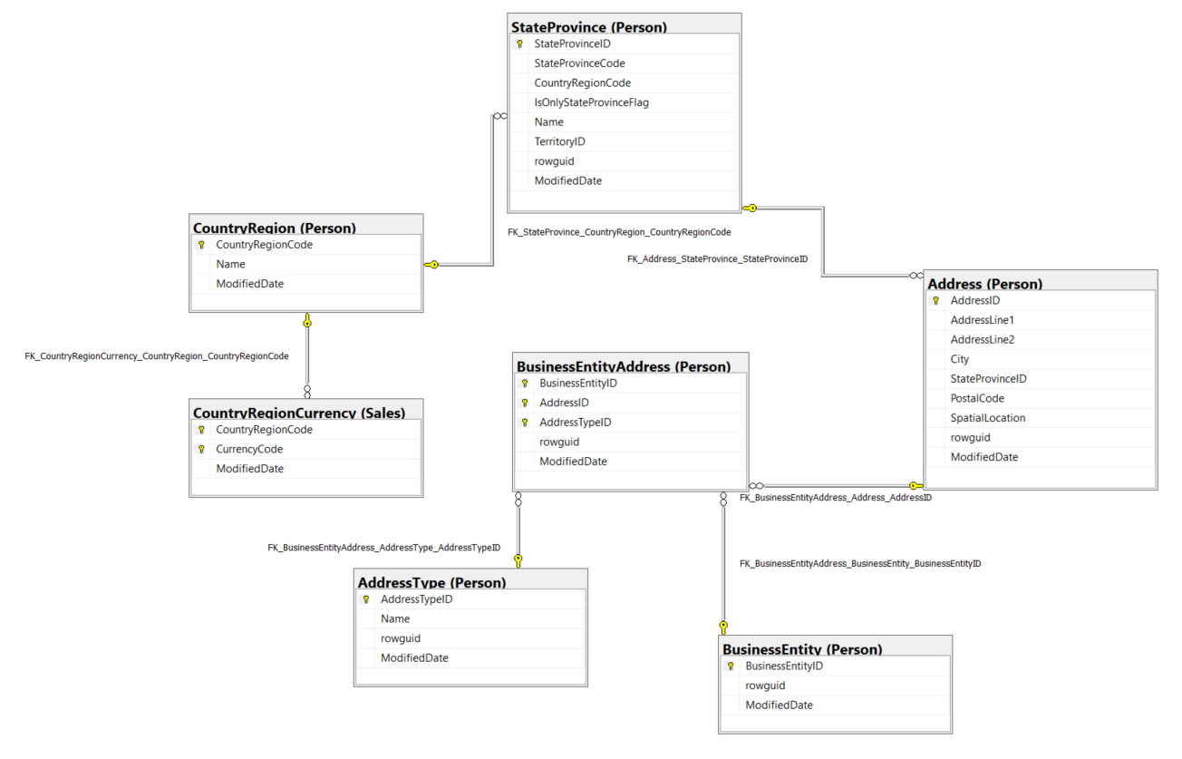

Thông tin chi tiết các bảng

Table Name |  | Person.BusinessEntity
Schema |  | Person |  |  |  | Description | Nguồn ID kết nối nhà cung cấp, khách hàng và nhân viên với địa chỉ và thông tin liên hệ.
Serial No. | Logical Name | Physical Name | Data Type | KEY | NULL | Atributes | References | Remarks
1 | BusinessEntityID | Business Entity Identification | int | PK |  | Identity |  | Khóa chính cho tất cả khách hàng, nhà cung cấp và nhân viên.
2 | rowguid | rowguid | uniqueidentifier |  |  | Default: newid() |  | Số ROWGUIDCOL định danh duy nhất của bản ghi. Được sử dụng để hỗ trợ một mẫu sao chép hợp nhất.
3 | ModifiedDate | Modification Date | datetime |  |  | Default: getdate() |  | Ngày và giờ bản ghi được cập nhật lần cuối.

Table Name |  | Person.BusinessEntityAddress
Schema |  | Person |  |  |  | Description | Bảng tham chiếu chéo ánh xạ khách hàng, nhà cung cấp và nhân viên đến địa chỉ của họ.
Serial No. | Logical Name | Physical Name | Data Type | KEY | NULL | Atributes | References | Remarks
1 | BusinessEntityID | Business Entity Identification | int | PK |  |  | Person.BusinessEntity | Khóa chính.
2 | AddressID | Address Identify | int | PK,FK |  |  | Person.Address | Khóa chính. Khóa ngoại cho Address.AddressID.
3 | AddressTypeID | Address Type Identify | int | PK,FK |  |  | Person.AddressType | Khóa chính. Khóa ngoại cho AddressType.AddressTypeID.
4 | rowguid | rowguid | uniqueidentifier |  |  | Default: newid() |  | Số ROWGUIDCOL định danh duy nhất của bản ghi. Được sử dụng để hỗ trợ một mẫu sao chép hợp nhất.
5 | ModifiedDate | Modification Date | datetime |  |  | Default: getdate() |  | Ngày và giờ bản ghi được cập nhật lần cuối.

Table Name |  | Person.Address
Schema |  | Person |  |  |  | Description | Thông tin địa chỉ cho khách hàng, nhân viên và nhà cung cấp.
Serial No. | Logical Name | Physical Name | Data Type | KEY | NULL | Atributes | References | Remarks
1 | AddressID | Address Identification | int | PK |  | Identity |  | Khóa chính cho các bản ghi Address.
2 | AddressLine1 | Address Line 1 | nvarchar(60) |  |  |  |  | Địa chỉ thứ nhất
3 | AddressLine2 | Address Line 2 | nvarchar(60) |  | Y |  |  | Địa chỉ thứ hai
4 | City | City | nvarchar(30) |  |  |  |  | Tên thành phố
5 | StateProvinceID | State Province Identity | int |  | FK |  | Person.StateProvince | Số định danh duy nhất cho thành phố hoặc tỉnh. Khóa ngoại với bảng StateProvince.
6 | PostalCode | Postal Code | nvarchar(15) |  |  |  |  | Mã bưu điện cho địa chỉ.
7 | SpatialLocation | Spatial Location | geography |  | Y |  |  | Vĩ độ và kinh độ của địa chỉ này.
8 | rowguid | rowguid | uniqueidentifier |  |  | Default: newid() |  | Số ROWGUIDCOL định danh duy nhất của bản ghi. Được sử dụng để hỗ trợ một mẫu sao chép hợp nhất.
9 | ModifiedDate | Modification Date | datetime |  |  | Default: getdate() |  | Ngày và giờ bản ghi được cập nhật lần cuối.

Table Name |  | Person.AddressType
Schema |  | Person |  |  |  | Description | Các loại địa chỉ được lưu trữ trong bảng Address.
Serial No. | Logical Name | Physical Name | Data Type | KEY | NULL | Atributes | References | Remarks
1 | AddressTypeID | Address Type Identification | int | PK |  | Identity |  | Khóa chính cho các bản ghi AddressType.
2 | Name | Name Address Type | nvarchar(50) | IDX |  |  |  | Mô tả loại địa chỉ. Ví dụ: Billing, Home, or Shipping.
3 | rowguid | rowguid | uniqueidentifier |  |  | Default: newid() |  | Số ROWGUIDCOL định danh duy nhất của bản ghi. Được sử dụng để hỗ trợ một mẫu sao chép hợp nhất.
4 | ModifiedDate | Modification Date | datetime |  |  | Default: getdate() |  | Ngày và giờ bản ghi được cập nhật lần cuối.

Table Name |  | Person.StateProvince
Schema |  | Person |  |  |  | Description | Bảng tra cứu thành phố và tỉnh.
Serial No. | Logical Name | Physical Name | Data Type | KEY | NULL | Atributes | References | Remarks
1 | StateProvinceID | State Province Identification | int | PK |  | Identity |  | Khóa chính cho các bản ghi StateProvince.
2 | StateProvinceCode | State Province Code | nchar(3) | IDX |  |  |  | Mã ISO của thành phố hoặc tỉnh.
3 | CountryRegionCode | Country Region Code | nvarchar(3) | FK,IDX |  |  | Person.CountryRegion | Mã quốc gia hoặc vùng tiêu chuẩn ISO. Khóa ngoại cho CountryRegion.CountryRegionCode.
4 | IsOnlyStateProvinceFlag | State Province Flag | bit |  |  | Default: 1 |  | StateProvinceCode = 0 là tồn tại. StateProvinceCode = 1 là không khả dụng, sử dụng cho bảng CountryRegionCode.
5 | Name | Name State Province | nvarchar(50) | IDX |  |  |  | Mô tả thành phố hoặc tỉnh.
6 | TerritoryID | Territory Idenity | int | FK |  |  | Sales.SalesTerritory | ID của lãnh thổ mà thành phố hoặc tỉnh nằm trong đó. Khóa ngoại với SalesTerritory.SalesTerritoryID.
7 | rowguid | rowguid | uniqueidentifier |  |  | Default: newid() |  | Số ROWGUIDCOL định danh duy nhất của bản ghi. Được sử dụng để hỗ trợ một mẫu sao chép hợp nhất.
8 | ModifiedDate | Modification Date | datetime |  |  | Default: getdate() |  | Ngày và giờ bản ghi được cập nhật lần cuối.

Table Name |  | Person.CountryRegion
Schema |  | Person |  |  |  | Description | Bảng tra cứu chứa các mã tiêu chuẩn ISO cho các quốc gia và khu vực.
Serial No. | Logical Name | Physical Name | Data Type | KEY | NULL | Atributes | References | Remarks
1 | CountryRegionCode | Country Region Code | nvarchar(3) | PK |  |  |  | Mã tiêu chuẩn ISO cho các quốc gia và khu vực.
2 | Name | Name Country Region | nvarchar(50) | IDX |  |  |  | Tên quốc gia hoặc khu vực.
3 | ModifiedDate | Modification Date | datetime |  |  | Default: getdate() |  | Ngày và giờ bản ghi được cập nhật lần cuối.

Table Name |  | Sales.CountryRegionCurrency
Schema |  | Sales |  |  |  | Description | Bảng tham chiếu ánh xạ các mã tiền tệ ISO tới một quốc gia hoặc khu vực.
Serial No. | Logical Name | Physical Name | Data Type | KEY | NULL | Atributes | References | Remarks
1 | CountryRegionCode | Country Region Code | nvarchar(3) | PK |  |  | Person.CountryRegion | Mã ISO cho các quốc gia và khu vực. Khóa ngoại với CountryRegion.CountryRegionCode.
2 | CurrencyCode | Currency Code | nchar(3) | FK |  |  | Sales.Currency | Mã tiền tệ tiêu chuẩn ISO. Khóa ngoại với Currency.CurrencyCode.
3 | ModifiedDate | Modification Date | datetime |  |  | Default: getdate() |  | Ngày và giờ bản ghi được cập nhật lần cuối.

BE - Manage customer,vendor
Đề tài 2: Tổ chức kinh doanh - Quản lý khách hàng, nhà cung cấp
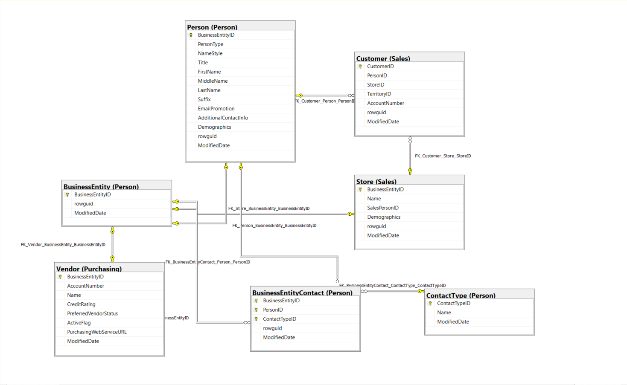

Thông tin chi tiết các bảng

Table Name |  | Person.BusinessEntity
Schema |  | Person |  |  |  | Description | Nguồn ID kết nối nhà cung cấp, khách hàng và nhân viên với địa chỉ và thông tin liên hệ.
Serial No. | Logical Name | Physical Name | Data Type | KEY | NULL | Atributes | References | Remarks
1 | BusinessEntityID | Business Entity Identification | int | PK |  | Identity |  | Khóa chính cho tất cả khách hàng, nhà cung cấp và nhân viên.
2 | rowguid | rowguid | uniqueidentifier |  |  | Default: newid() |  | Số ROWGUIDCOL định danh duy nhất của bản ghi. Được sử dụng để hỗ trợ một mẫu sao chép hợp nhất.
3 | ModifiedDate | Modification Date | datetime |  |  | Default: getdate() |  | Ngày và giờ bản ghi được cập nhật lần cuối.

Table Name |  | Sales.Customer
Schema |  | Sales |  |  |  | Description | Current customer information
Serial No. | Logical Name | Physical Name | Data Type | KEY | NULL | Atributes | References | Remarks
1 | CustomerID | Customer Identification | int | PK |  | Identity |  | Khóa chính
2 | PersonID | Person Identity | int | FK | Y |  | Person.Person | Khóa ngoại cho Person.BusinessEntityID
3 | StoreID | Store Identity | int | FK | Y |  | Sales.Store | Khóa ngoại cho Store.BusinessEntityID
4 | TerritoryID | Territory Identity | int | FK | Y |  | Sales.SalesTerritory | ID của lãnh thổ mà khách hàng đang sinh sống. Khóa ngoại cho SalesTerritory.SalesTerritoryID
5 | AccountNumber | Acccount Number | varchar(10) | IDX |  | Computed: ISNULL('AW'+[ufnLeadingZeros]([CustomerID]),'') |  | Số định danh cho khách hàng do hệ thống kế toán ấn định.
6 | rowguid | rowguid | uniqueidentifier |  |  | Default: newid() |  | Số ROWGUIDCOL định danh duy nhất của bản ghi. Được sử dụng để hỗ trợ một mẫu sao chép hợp nhất.
7 | ModifiedDate | Modification Date | datetime |  |  | Default: getdate() |  | Ngày và giờ bản ghi được cập nhật lần cuối.

Table Name |  | Purchasing.Vendor
Schema |  | Purchasing |  |  |  | Description | Các công ty mà Adventure Works Cycles mua các linh kiện hoặc hàng hóa khác từ đó.
Serial No. | Logical Name | Physical Name | Data Type | KEY | NULL | Atributes | References | Remarks
1 | BusinessEntityID | Business Entity Identification | int | PF,FK |  |  | Person.BusinessEntity | Khóa chính cho các bản ghi Vendor. Khóa ngoại cho BusinessEntity.BusinessEntityID.
2 | AccountNumber | Account Number | nvarchar(15) |  |  |  |  | Số tài khoản nhà cung cấp.
3 | Name | Name Vendor | nvarchar(50) |  |  |  |  | Tên công ty nhà cung cấp.
4 | CreditRating | Credit Rating | tinyint |  |  |  |  | 1 = Cao cấp, 2 = Xuất sắc, 3 = Trên trung bình, 4 = Trung bình, 5 = Dưới trung bình.
5 | PreferredVendorStatus | Preferred Vendor Status | bit |  |  | Default: 1 |  | 0 = Không sử dụng nếu có nhà cung cấp khác. 1 = Được ưu tiên hơn các nhà cung cấp khác cung cấp cùng một sản phẩm.
6 | ActiveFlag | Active Flag | bit |  |  | Default: 1 |  | 0 = Nhà cung cấp không còn được sử dụng. 1 = Nhà cung cấp được sử dụng tích cực.
7 | PurchasingWebServiceURL | Purchasing Web Service URL | nvarchar(1024) |  | Y |  |  | Website chính thức của nhà cung cấp.
8 | ModifiedDate | Modification Date | datetime |  |  | Default: getdate() |  | Ngày và giờ bản ghi được cập nhật lần cuối.

Table Name |  | Sales.Store
Schema |  | Sales |  |  |  | Description | Khách hàng (người bán lại) các sản phẩm của Adventure Works.
Serial No. | Logical Name | Physical Name | Data Type | KEY | NULL | Atributes | References | Remarks
1 | BusinessEntityID | Business Entity Identification | int | PF,FK |  |  | Person.BusinessEntity | Khóa chính. Khóa ngoại cho Customer.BusinessEntityID.
2 | Name | Name Store | nvarchar(50) | FK |  |  |  | Tên của cửa hàng.
3 | SalesPersonID | Sales Person Identification | int |  | Y |  | Sales.SalesPerson | ID của nhân viên bán hàng được chỉ định cho khách hàng. Khóa ngoại cho SalesPerson.BusinessEntityID.
4 | Demographics | Demographics | xml |  | Y |  |  | Thông tin về cửa hàng như số lượng nhân viên, doanh thu hàng năm và loại hình cửa hàng.
5 | rowguid | rowguid | uniqueidentifier |  |  | Default: newid() |  | Số ROWGUIDCOL định danh duy nhất của bản ghi. Được sử dụng để hỗ trợ một mẫu sao chép hợp nhất.
6 | ModifiedDate | Modification Date | datetime |  |  | Default: getdate() |  | Ngày và giờ bản ghi được cập nhật lần cuối.

Table Name |  | Person.Person
Schema |  | Person |  |  |  | Description | Những con người liên quan đến AdventureWorks: nhân viên, liên hệ khách hàng và liên hệ với nhà cung cấp.
Serial No. | Logical Name | Physical Name | Data Type | KEY | NULL | Atributes | References | Remarks
1 | BusinessEntityID | Business Entity Identification | int | PK,FK |  |  | Person.BusinessEntity | Khóa chính cho các bản ghi bảng Person.
2 | PersonType | Person Type | nchar(2) |  |  |  |  | Loại người chính: SC = Người liên hệ với cửa hàng (Store Contact), IN = Khách hàng cá nhân (bán lẻ - Individual), SP = Người bán hàng (Sale Person), EM = Nhân viên (không bán hàng - Employee), VC = Người liên hệ với nhà cung cấp (Vendor Contact), GC = Người liên hệ chung (General Contact)
3 | NameStyle | Name Style | bit |  |  | Default: 0 |  | 0 = Dữ liệu trong FirstName và LastName được lưu trữ theo thứ tự kiểu phương Tây (tên, họ). 1 = Thứ tự kiểu phương Đông (họ, tên).
4 | Title | Title | nvarchar(8) |  |  |  |  | Một chức danh lịch sự. Ví dụ, Mr. hoặc Ms.
5 | FirstName | First Name | nvarchar(50) |  |  |  |  | Tên thường gọi.
6 | MiddleName | Middle Name | nvarchar(50) |  |  |  |  | Tên đệm hoặc chữ viết tắt.
7 | LastName | Last Name | nvarchar(50) |  |  |  |  | Họ
8 | Suffix | Suffix | nvarchar(10) |  |  |  |  | Hậu tố họ. Ví dụ, Sr. hoặc Jr.
9 | EmailPromotion | Email Promotion | int |  |  | Default: 0 |  | 0 = Liên hệ không muốn nhận khuyến mãi qua e-mail, 1 = Liên hệ muốn nhận khuyến mãi qua e-mail từ AdventureWorks, 2 = Liên hệ muốn nhận khuyến mãi qua e-mail từ AdventureWorks và các đối tác đã chọn.
10 | AdditionalContactInfo | Additional Contact Information | xml |  |  |  |  | Thông tin liên hệ bổ sung về người được lưu trữ ở định dạng xml.
11 | Demographics | Demographics | xml |  |  |  |  | Thông tin cá nhân như sở thích và thu nhập được thu thập từ những người mua sắm trực tuyến. Được sử dụng để phân tích bán hàng.
12 | rowguid | rowguid | uniqueidentifier |  |  | Default: newid() |  | Số ROWGUIDCOL định danh duy nhất của bản ghi. Được sử dụng để hỗ trợ một mẫu sao chép hợp nhất.
13 | ModifiedDate | Modification Date | datetime |  |  | Default: getdate() |  | Ngày và giờ bản ghi được cập nhật lần cuối.

Table Name |  | Person.BusinessEntityContact
Schema |  | Person |  |  |  | Description | Bảng tham chiếu lập bản đồ cửa hàng, nhà cung cấp và nhân viên.
Serial No. | Logical Name | Physical Name | Data Type | KEY | NULL | Atributes | References | Remarks
1 | BusinessEntityID | Business Entity Identification | int | PK,FK |  |  | Person.BusinessEntity | Khóa chính cho các bản ghi bảng BusinessEntityContact.
2 | PersonID | Person Identification | int | PK,FK |  |  | Person.Person | Khóa chính. Khóa ngoại cho Person.BusinessEntityID.
3 | ContactTypeID | Contact Type Identification | int | PK,FK |  |  | Person.ContactType | Khóa chính. Khóa ngoại cho ContactType.ContactTypeID.
4 | rowguid | rowguid | uniqueidentifier |  |  | Default: newid() |  | Số ROWGUIDCOL định danh duy nhất của bản ghi. Được sử dụng để hỗ trợ một mẫu sao chép hợp nhất.
5 | ModifiedDate | Modification Date | datetime |  |  | Default: getdate() |  | Ngày và giờ bản ghi được cập nhật lần cuối.

Table Name |  | Person.ContactType
Schema |  | Person |  |  |  | Description | Bảng tra cứu chứa các loại địa chỉ liên hệ của tổ chức kinh doanh.
Serial No. | Logical Name | Physical Name | Data Type | KEY | NULL | Atributes | References | Remarks
1 | ContactTypeID | Contact Type Identification | int | PK |  | Identity | Identity | Khóa chính cho tất cả khách hàng, nhà cung cấp và nhân viên.
2 | Name | Name Contact Type | nvarchar(50) |  |  | Default: newid() |  | Mô tả loại liên hệ.
3 | ModifiedDate | Modification Date | datetime |  |  | Default: getdate() | Default: getdate() | Ngày và giờ bản ghi được cập nhật lần cuối.

Human Resource
Đề tài 3: Quản lý nhân sự
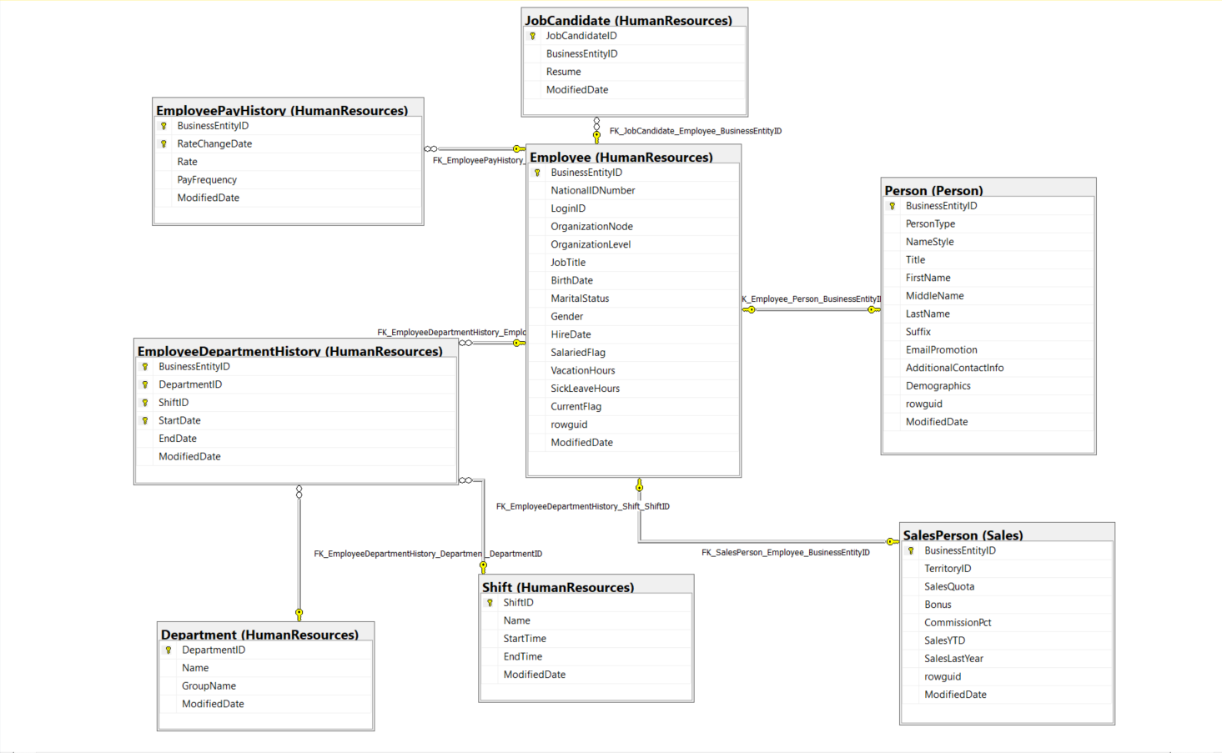

Thông tin chi tiết các bảng

Table Name |  | Person.Person
Schema |  | Person |  |  |  | Description | Những con người liên quan đến AdventureWorks: nhân viên, liên hệ khách hàng và liên hệ với nhà cung cấp.
Serial No. | Logical Name | Physical Name | Data Type | KEY | NULL | Atributes | References | Remarks
1 | BusinessEntityID | Business Entity Identification | int | PK,FK |  |  | Person.BusinessEntity | Khóa chính cho các bản ghi bảng Person.
2 | PersonType | Person Type | nchar(2) |  |  |  |  | Loại người chính: SC = Người liên hệ với cửa hàng (Store Contact), IN = Khách hàng cá nhân (bán lẻ - Individual), SP = Người bán hàng (Sale Person), EM = Nhân viên (không bán hàng - Employee), VC = Người liên hệ với nhà cung cấp (Vendor Contact), GC = Người liên hệ chung (General Contact)
3 | NameStyle | Name Style | bit |  |  | Default: 0 |  | 0 = Dữ liệu trong FirstName và LastName được lưu trữ theo thứ tự kiểu phương Tây (tên, họ). 1 = Thứ tự kiểu phương Đông (họ, tên).
4 | Title | Title | nvarchar(8) |  |  |  |  | Một chức danh lịch sự. Ví dụ, Mr. hoặc Ms.
5 | FirstName | First Name | nvarchar(50) |  |  |  |  | Tên thường gọi.
6 | MiddleName | Middle Name | nvarchar(50) |  |  |  |  | Tên đệm hoặc chữ viết tắt.
7 | LastName | Last Name | nvarchar(50) |  |  |  |  | Họ
8 | Suffix | Suffix | nvarchar(10) |  |  |  |  | Hậu tố họ. Ví dụ, Sr. hoặc Jr.
9 | EmailPromotion | Email Promotion | int |  |  | Default: 0 |  | 0 = Liên hệ không muốn nhận khuyến mãi qua e-mail, 1 = Liên hệ muốn nhận khuyến mãi qua e-mail từ AdventureWorks, 2 = Liên hệ muốn nhận khuyến mãi qua e-mail từ AdventureWorks và các đối tác đã chọn.
10 | AdditionalContactInfo | Additional Contact Information | xml |  |  |  |  | Thông tin liên hệ bổ sung về người được lưu trữ ở định dạng xml.
11 | Demographics | Demographics | xml |  |  |  |  | Thông tin cá nhân như sở thích và thu nhập được thu thập từ những người mua sắm trực tuyến. Được sử dụng để phân tích bán hàng.
12 | rowguid | rowguid | uniqueidentifier |  |  | Default: newid() |  | Số ROWGUIDCOL định danh duy nhất của bản ghi. Được sử dụng để hỗ trợ một mẫu sao chép hợp nhất.
13 | ModifiedDate | Modification Date | datetime |  |  | Default: getdate() |  | Ngày và giờ bản ghi được cập nhật lần cuối.

Table Name |  | HumanResources.Person
Schema |  | HumanResources |  |  |  | Description | Thông tin nhân viên như lương, bộ phận và chức danh.
Serial No. | Logical Name | Physical Name | Data Type | KEY | NULL | Atributes | References | Remarks
1 | BusinessEntityID | Business Entity Identification | int | PK,FK |  |  | Person.Person | Khóa chính cho các bản ghi bảng Person. Khóa ngoại cho BusinessEntity.BusinessEntityID
2 | NationalIDNumber | National Identification Number | nvarchar(15) |  |  |  |  | Số định danh quốc gia nique chẳng hạn như số an sinh xã hội.
3 | LoginID | Login Identification | nvarchar(256) |  |  |  |  | Định danh đăng nhập
4 | OrganizationNode | Organization Node | hierarchyid |  | Y |  |  | Vị trí của nhân viên trong hệ thống phân cấp của công ty.
5 | OrganizationLevel | Organization Level | smallint |  | Y | Computed: [OrganizationNode].[GetLevel]() |  | Cấp độ của nhân viên trong hệ thống phân cấp của công ty.
6 | JobTitle | Job Title | nvarchar(50) |  |  |  |  | Chức danh công việc như Buyer hoặc Sales Representative.
7 | BirthDate | Date Of Birth | date |  |  |  |  | Ngày sinh
8 | MaritalStatus | Marital Status | nchar(1) |  |  |  |  | M = Đã kết hôn, S = Single
9 | Gender | Gender | nchar(1) |  |  |  |  | M = Nam, F = Nữ
10 | HireDate | Hiring Date | date |  |  |  |  | Nhân viên được thuê vào ngày này.
11 | SalariedFlag | Salaried Flag | bit |  |  | Default: 1 |  | Phân loại công việc.0 = Hourly, 1 = Salaried
12 | VacationHours | Vacation Hours | smallint |  |  | Default: 0 |  | Số giờ nghỉ phép có sẵn.
13 | SickLeaveHours | Sick Leave Hours | smallint |  |  | Default: 0 |  | Số giờ nghỉ ốm hiện có.
14 | CurrentFlag | Current Flag | bit |  |  | Default: 1 |  | 0 = Không hoạt động, 1 = Hoạt động
15 | rowguid | rowguid | uniqueidentifier |  |  | Default: newid() |  | Số ROWGUIDCOL định danh duy nhất của bản ghi. Được sử dụng để hỗ trợ một mẫu sao chép hợp nhất.
16 | ModifiedDate | Modification Date | datetime |  |  | Default: getdate() |  | Ngày và giờ bản ghi được cập nhật lần cuối.

Table Name |  | HumanResources.JobCandidate
Schema |  | HumanResources |  |  |  | Description | Sơ yếu lý lịch do người xin việc nộp cho Phòng Nhân sự.
Serial No. | Logical Name | Physical Name | Data Type | KEY | NULL | Atributes | References | Remarks
1 | JobCandidateID | Job Candidate Identification | int | PK |  |  |  | Khóa chính cho các bản ghi bảng JobCandidate.
2 | BusinessEntityID | Business Entity Idenification | int | FK | Y |  | HumanResources.Employee | Số định danh nhân viên nếu người nộp đơn đã được tuyển dụng. Khóa ngoại cho Employee.BusinessEntityID.
3 | Resume | Resume | xml |  | Y |  |  | Sơ yếu lý lịch theo định dạng XML.
4 | ModifiedDate | Modification Date | datetime |  |  | Default: getdate() |  | Ngày và giờ bản ghi được cập nhật lần cuối.

Table Name |  | Sales.SalesPerson
Schema |  | Sales |  |  |  | Description | Thông tin hiện tại của đại diện bán hàng
Serial No. | Logical Name | Physical Name | Data Type | KEY | NULL | Atributes | References | Remarks
1 | BusinessEntityID | Business Entity Identification | int | PK,FK |  |  | HumanResources.Employee | Khóa chính cho bản ghi bảng SalesPerson. Khóa ngoại cho Employee.BusinessEntityID
2 | TerritoryID | Territory Identification | int | FK |  |  | Sales.SalesTerritory | Lãnh thổ hiện được chỉ định cho. Khóa ngoại đối với SalesTerritory.SalesTerritoryID.
3 | SalesQuota | Sale Quota | money |  |  |  |  | Doanh số dự kiến hàng năm.
4 | Bonus | Bonus | money |  |  | Default: 0.00 |  | Tiền thưởng đến hạn nếu đáp ứng đủ hạn ngạch.
5 | CommissionPct | Commission Percent | smallmoney |  |  | Default: 0.00 |  | Phần trăm hoa hồng nhận được trên mỗi lần bán hàng.
6 | SalesYTD | Sales YTD | money |  |  | Default: 0.00 |  | Tổng doanh số từ năm đến nay.
7 | SalesLastYear | Sales Last Year | money |  |  | Default: 0.00 |  | Sales total of the previous year.
8 | rowguid | rowguid | uniqueidentifier |  |  | Default: newid() |  | Số ROWGUIDCOL định danh duy nhất của bản ghi. Được sử dụng để hỗ trợ một mẫu sao chép hợp nhất.
9 | ModifiedDate | Modification Date | datetime |  |  | Default: getdate() |  | Ngày và giờ bản ghi được cập nhật lần cuối.

Table Name |  | HumanResources.EmployeePayHistory
Schema |  | Sales |  |  |  | Description | Lịch sử trả lương của nhân viên.
Serial No. | Logical Name | Physical Name | Data Type | KEY | NULL | Atributes | References | Remarks
1 | BusinessEntityID | Business Entity Identification | int | PK,FK |  |  | HumanResources.Employee | Khóa chính cho bản ghi bảng EmployeePayHistory. Khóa ngoại cho Employee.BusinessEntityID
2 | RateChangeDate | Rate Change Date |  |  |  |  |  | Ngày thay đổi lương có hiệu lực
3 | Rate | Rate |  |  |  |  |  | Mức lương theo giờ.
4 | PayFrequency | Pay Frequen |  |  |  |  |  | 1 = Tiền lương được nhận hàng tháng, 2 = Tiền lương được nhận hai tuần một lần
5 | ModifiedDate | Modification Date | datetime |  |  | Default: getdate() |  | Ngày và giờ bản ghi được cập nhật lần cuối.

Table Name |  | HumanResources.Shift
Schema |  | Sales |  |  |  | Description | Bảng tra cứu ca làm việc.
Serial No. | Logical Name | Physical Name | Data Type | KEY | NULL | Atributes | References | Remarks
1 | ShiftID | Shift Identification | tinyint | PK |  | Identity |  | Khóa chính cho các bản ghi bảng Shift.
2 | Name | Shift Name | nvarchar(50) |  |  |  |  | Mô tả ca làm việc.
3 | StartTime | Start Time | time(7) |  |  |  |  | Thời gian bắt đầu
4 | EndTime | End Time | time(7) |  |  |  |  | Thời gian kết thúc
5 | ModifiedDate | Modification Date | datetime |  |  | Default: getdate() |  | Ngày và giờ bản ghi được cập nhật lần cuối.

Manufacturing
Đề tài 4: Sản xuất hàng hóa
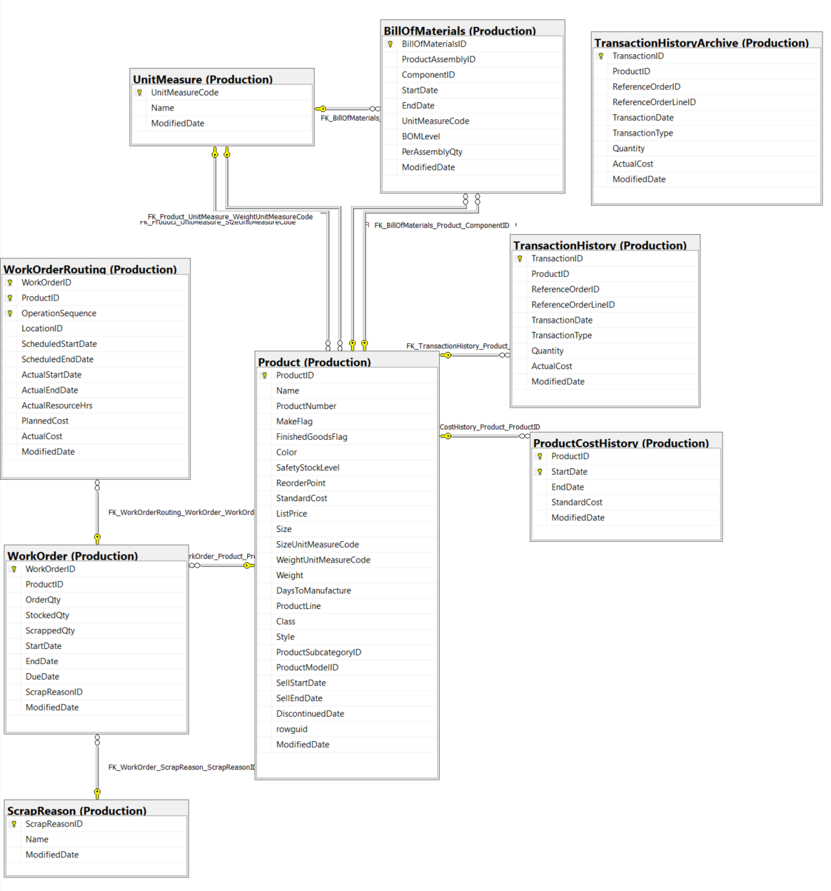

Thông tin chi tiết các bảng

Table Name |  | Production.Product
Schema |  | Production |  |  |  | Description | Sản phẩm đã bán hoặc được sử dụng để sản xuất các sản phẩm đã bán.
Serial No. | Logical Name | Physical Name | Data Type | KEY | NULL | Atributes | References | Remarks
1 | ProductID | Product Identification | int | PK |  |  |  | Khóa chính cho các bản ghi bảng Product
2 | Name | Product Name | nvarchar(50) | IDX |  |  |  | Tên sản phẩm
3 | ProductNumber | Product Number | nvarchar(50) | IDX |  |  |  | Số định danh sản phẩm duy nhất.
4 | MakeFlag | Make Flag | bit |  |  |  |  | 0 = Sản phẩm được mua, 1 = Sản phẩm được sản xuất trong nhà.
5 | FinishedGoodsFlag | Finished Goods Flag | bit |  |  |  |  | 0 = Sản phẩm không phải là mặt hàng có thể bán được. 1 = Sản phẩm có thể bán được.
6 | Color | Color | nvarchar(15) |  | Y |  |  | Màu sản phẩm
7 | SafetyStockLevel | Safety Stock Level | smallint |  |  |  |  | Product color.
8 | ReorderPoint | Reorder Cost | smallint |  |  |  |  | Số lượng tồn kho tối thiểu.
9 | StandardCost | Standard Cost | money |  |  |  |  | Mức tồn kho kích hoạt đơn đặt hàng hoặc đơn đặt hàng công việc.
10 | ListPrice | List Price | money |  |  |  |  | Giá bán
11 | Size | Size | nvarchar(5) |  | Y |  |  | Kích thước sản phẩm
12 | SizeUnitMeasureCode | Size Unit Measure Code | nchar(3) |  | Y |  | Production.UnitMeasure | Đơn vị đo cho cột Size
13 | WeightUnitMeasureCode | Weigt Unit Measure Code | nchar(3) |  | Y |  | Production.UnitMeasure | Đơn vị đo cho cột Weight
14 | Weight | Weigt | decimal(8, 2) |  |  |  |  | Trọng lượng sản phẩm
15 | DaysToManufacture | Days To Manufacture | int |  | Y |  |  | Số ngày cần thiết để sản xuất sản phẩm
16 | ProductLine | Product Line | nchar(2) |  | Y |  |  | R = Road, M = Mountain, T = Touring, S = Standard
17 | Class | Class | nchar(2) |  | Y |  |  | H = High, M = Medium, L = Low
18 | Style | Style | nchar(2) |  | Y |  |  | W = Womens, M = Mens, U = Universal
19 | ProductSubcategoryID | Product Sub-Category Identification | int |  | Y |  | Production.ProductSubcategory | Sản phẩm là một thành viên của danh mục phụ sản phẩm này. Khóa ngoại cho ProductSubCategory.ProductSubCategoryID.
20 | ProductModelID | Product Model Identification | int |  | Y |  | Production.ProductModel | Sản phẩm là một thành viên của mô hình sản phẩm này. Khóa ngoại cho ProductModel.ProductModelID.
21 | SellStartDate | Sell Start Date | datetime |  |  |  |  | Ngày sản phẩm có sẵn để bán.
22 | SellEndDate | Sell End Date | datetime |  | Y |  |  | Ngày sản phẩm không còn để bán.
23 | DiscontinuedDate | Discontinue Date | datetime |  | Y |  |  | Ngày sản phẩm bị ngừng sản xuất.
24 | rowguid | rowguid | uniqueidentifier | IDX |  | Default: newid() |  | Số ROWGUIDCOL định danh duy nhất của bản ghi. Được sử dụng để hỗ trợ một mẫu sao chép hợp nhất.
25 | ModifiedDate | Modification Date | datetime |  |  | Default: getdate() |  | Ngày và giờ bản ghi được cập nhật lần cuối.

Table Name |  | Production.Location
Schema |  | Production |  |  |  | Description | Kiểm kê sản phẩm và địa điểm sản xuất.
Serial No. | Logical Name | Physical Name | Data Type | KEY | NULL | Atributes | References | Remarks
1 | LocationID | Location Identification | smallint | PK |  | Identity |  | Khóa chính cho các bản ghi Location.
2 | Name | Location Name | nvarchar(50) | IDX |  |  |  | Mô tả vị trí
3 | CostRate | Cost Rate | smallmoney |  |  |  |  | Chi phí hàng giờ tiêu chuẩn của địa điểm sản xuất.
4 | Availability | Availability | decimal(8, 2) |  |  |  |  | Công suất làm việc (tính theo giờ) của địa điểm sản xuất.
5 | ModifiedDate | Modification Date | datetime |  |  | Default: getdate() |  | Ngày và giờ bản ghi được cập nhật lần cuối.

Table Name |  | Production.WorkOrder
Schema |  | Production |  |  |  | Description | Sản xuất đơn hàng công việc.
Serial No. | Logical Name | Physical Name | Data Type | KEY | NULL | Atributes | References | Remarks
1 | WorkOrderID | Work Order Identification | int | PK |  |  |  | Khóa chính cho các bản ghi bảng WorkOrder
2 | ProductID | Product Identification | int | FK |  |  | Production.Product | Số định danh sản phẩm. Khóa ngoại cho Product.ProductID.
3 | OrderQty | Order Quantity | int |  |  |  |  | Số lượng sản phẩm cần sản xuất.
4 | StockedQty | Stocked Quantity | int |  |  | Computed: isnull([OrderQty]-[ScrappedQty],(0)) |  | Số lượng sản xuất và đưa vào kho.
5 | ScrappedQty | Scrapped Quantity | smallint |  |  |  |  | Số lượng không kiểm tra được.
6 | StartDate | Start Date | datetime |  |  |  |  | Ngày bắt đầu đơn hàng làm việc.
7 | EndDate | End Date | datetime |  | Y |  |  | Ngày kết thúc đơn hàng làm việc.
8 | DueDate | Due Date | datetime |  |  |  |  | Ngày hết hạn đơn đặt hàng làm việc.
9 | ScrapReasonID | Scrap Reason Identification | smallint | FK | Y |  | Production.ScrapReason | Lý do kiểm định thất bại.
10 | ModifiedDate | Modification Date | datetime |  |  | Default: getdate() |  | Ngày và giờ bản ghi được cập nhật lần cuối.

Table Name |  | Production.ScrapReason
Schema |  | Production |  |  |  | Description | Sản phẩm đã bán hoặc được sử dụng để sản xuất các sản phẩm đã bán.
Serial No. | Logical Name | Physical Name | Data Type | KEY | NULL | Atributes | References | Remarks
1 | ScrapReasonID | Scrap Reason Identification | smallint | PK |  | Idenity |  | Khóa chính cho các bản ghi bảng ScrapReason.
2 | Name | Scrap Name | nvarchar(50) | IDX |  |  |  | Mô tả lỗi
3 | ModifiedDate | Modification Date | datetime |  |  | Default: getdate() |  | Ngày và giờ bản ghi được cập nhật lần cuối.

Table Name |  | Production.WorkOrderRouting
Schema |  | Production |  |  |  | Description | Chi tiết đơn hàng công việc.
Serial No. | Logical Name | Physical Name | Data Type | KEY | NULL | Atributes | References | Remarks
1 | WorkOrderID | Work Order Identification | int | PK |  |  | Producion.WorkOrder | Khóa chính. Khóa ngoại cho bảng WorkOrder.WorkOrderID
2 | ProductID | Product Identification | int | PK |  |  |  | Khóa chính. Khóa ngoại cho bảng Product.ProductID
3 | OperationSequence | Operation Sequence | smallint | PK |  |  |  | Khóa chính. Cho biết trình tự quy trình sản xuất.
4 | LocationID | Location Identification | smallint |  |  |  | Production.Location | Vị trí sản xuất, nơi bộ phận được gia công. Khóa ngoại cho Location.LocationID.
5 | ScheduledStartDate | Scheduled Start Date | datetime |  |  |  |  | Ngày bắt đầu sản xuất theo kế hoạch.
6 | ScheduledEndDate | Scheduled End Date | datetime |  |  |  |  | Ngày kết thúc sản xuất theo kế hoạch.
7 | ActualStartDate | Actual Start Date | datetime |  | Y |  |  | Ngày bắt đầu thực tế.
8 | ActualEndDate | Actual End Date | datetime |  | Y |  |  | Ngày kết thúc thực tế.
9 | ActualResourceHrs | Actual Resource Hours | decimal(9,4) |  | Y |  |  | Số giờ sản xuất được sử dụng.
10 | PlannedCost | Planned Cost | money |  |  |  |  | Chi phí sản xuất ước tính.
11 | ActualCost | Actual Cost | money |  | Y |  |  | Chi phí sản xuất thực tế.
12 | ModifiedDate | Modification Date | datetime |  |  | Default: getdate() |  | Ngày và giờ bản ghi được cập nhật lần cuối.

Table Name |  | Production.UnitMeasure
Schema |  | Production |  |  |  | Description | Bảng tra cứu đơn vị đo.
Serial No. | Logical Name | Physical Name | Data Type | KEY | NULL | Atributes | References | Remarks
1 | UnitMeasureCode | Unit Measure Code | nchar(3) | PK |  |  |  | Khóa chính.
2 | Name | Unit Measure Name | nvarchar(50) | IDX |  |  |  | Mô ta của đơn vị đo lường
3 | ModifiedDate | Modification Date | datetime |  |  | Default: getdate() |  | Ngày và giờ bản ghi được cập nhật lần cuối.

Table Name |  | Production.BillOfMaterials
Schema |  | Production |  |  |  | Description | Các vật dụng cần thiết để chế tạo xe đạp và cụm lắp ráp phụ xe đạp. Nó xác định mối quan hệ thứ bậc giữa sản phẩm chính và các thành phần của nó.
Serial No. | Logical Name | Physical Name | Data Type | KEY | NULL | Atributes | References | Remarks
1 | BillOfMaterialsID | Bill Of Materials Identification | int | PK |  |  |  | Khóa chính cho các bản ghi của bảng BillOfMaterials.
2 | ProductAssemblyID | Product Assembly Identification | int |  | Y |  | Production.Product | Số định danh sản phẩm chính. Khóa ngoại cho Product.ProductID.
3 | ComponentID | Component Identification | int |  |  |  | Production.Product | Số định danh thành phần. Khóa ngoại cho Product.ProductID.
4 | StartDate | Start Date | datetime |  |  |  |  | Ngày thành phần bắt đầu được sử dụng trong mục lắp ráp.
5 | EndDate | End Date | datetime |  | Y |  |  | Ngày thành phần ngừng được sử dụng trong mục lắp ráp.
6 | UnitMeasureCode | Unit Measure Code | nchar(3) |  |  |  | Production.UnitMeasure | Mã tiêu chuẩn xác định đơn vị đo đại lượng.
7 | BOMLevel | BOM Level | smallint |  |  |  |  | Cho biết độ sâu của thành phần từ cha của nó (AssemblyID).
8 | PerAssemblyQty | Per Assembly Quantity | decimal(8, 3) |  |  |  |  | Số lượng thành phần cần thiết để tạo lắp ráp.
9 | ModifiedDate | Modification Date | datetime |  |  | Default: getdate() |  | Ngày và giờ bản ghi được cập nhật lần cuối.

Table Name |  | Production.ProductCostHisory
Schema |  | Production |  |  |  | Description | Những thay đổi trong giá thành của sản phẩm theo thời gian.
Serial No. | Logical Name | Physical Name | Data Type | KEY | NULL | Atributes | References | Remarks
1 | ProductID | Product Identification | int | PK |  |  | Product.Product | Số định danh Sản phẩm. Khóa ngoại cho Product.ProductID
2 | StartDate | Start Date | datetime | PK |  |  |  | Ngày bắt đầu giá thành sản phẩm.
3 | EndDate | End Date | datetime |  | Y |  |  | Ngày kết thúc giá thành sản phẩm.
4 | StandardCost | Standard Cost | money |  |  |  |  | Giá thành tiêu chuẩn của sản phẩm.
5 | ModifiedDate | Modification Date | datetime |  |  | Default: getdate() |  | Ngày và giờ bản ghi được cập nhật lần cuối.

Table Name |  | Production.TransacionHistory
Schema |  | Production |  |  |  | Description | Bản ghi của từng đơn đặt hàng mua, đơn bán hàng hoặc giao dịch đơn đặt hàng công việc từ năm đến nay.
Serial No. | Logical Name | Physical Name | Data Type | KEY | NULL | Atributes | References | Remarks
1 | TransactionID | Transaction Identification | int |  |  | Identity |  | Khóa chính cho các bản ghi cho bảng TransactionHistory.
2 | ProductID | Product Identification | int |  |  |  | Production.Product | Số định danh của sản phẩm. Khóa ngoại cho Product.ProductID
3 | ReferenceOrderID | Reference Order Identification | int |  |  |  |  | Số định danh của purchase order, sales order và work order
4 | ReferenceOrderLineID | Reference Order Line Identification | int |  |  | Default: 0 |  | Số dòng lệnh được liên kết với purchase order, sales order và work order.
5 | TransactionDate | Transaction Date | datetime |  |  | Default: getdate() |  | Ngày và giờ của giao dịch.
6 | TransactionType | Transaction Type | nchar(1) |  |  |  |  | W = WorkOrder, S = SalesOrder, P = PurchaseOrder.
7 | Quantity | Quantity | int |  |  |  |  | Số lượng sản phẩm.
8 | ActualCost | Actual Cost | money |  |  |  |  | Giá thành sản phẩm.
9 | ModifiedDate | Modification Date | datetime |  |  | Default: getdate() |  | Ngày và giờ bản ghi được cập nhật lần cuối.

Table Name |  | Production.TransactionHistoryArchive
Schema |  | Production |  |  |  | Description | Các giao dịch cho các năm trước.
Serial No. | Logical Name | Physical Name | Data Type | KEY | NULL | Atributes | References | Remarks
1 | TransactionID | Transaction Identification | int |  |  | Identity |  | Khóa chính cho các bản ghi cho bảng TransactionHistoryArchive.
2 | ProductID | Product Identification | int |  |  |  | Production.Product | Số định danh của sản phẩm. Khóa ngoại cho Product.ProductID
3 | ReferenceOrderID | Reference Order Identification | int |  |  |  |  | Số định danh của purchase order, sales order và work order
4 | ReferenceOrderLineID | Reference Order Line Identification | int |  |  | Default: 0 |  | Số dòng lệnh được liên kết với purchase order, sales order và work order.
5 | TransactionDate | Transaction Date | datetime |  |  | Default: getdate() |  | Ngày và giờ của giao dịch.
6 | TransactionType | Transaction Type | nchar(1) |  |  |  |  | W = WorkOrder, S = SalesOrder, P = PurchaseOrder.
7 | Quantity | Quantity | int |  |  |  |  | Số lượng sản phẩm.
8 | ActualCost | Actual Cost | money |  |  |  |  | Giá thành sản phẩm.
9 | ModifiedDate | Modification Date | datetime |  |  | Default: getdate() |  | Ngày và giờ bản ghi được cập nhật lần cuối.

Sales - Shopping Cart
Đề tài 5: Quản lý giỏ hàng
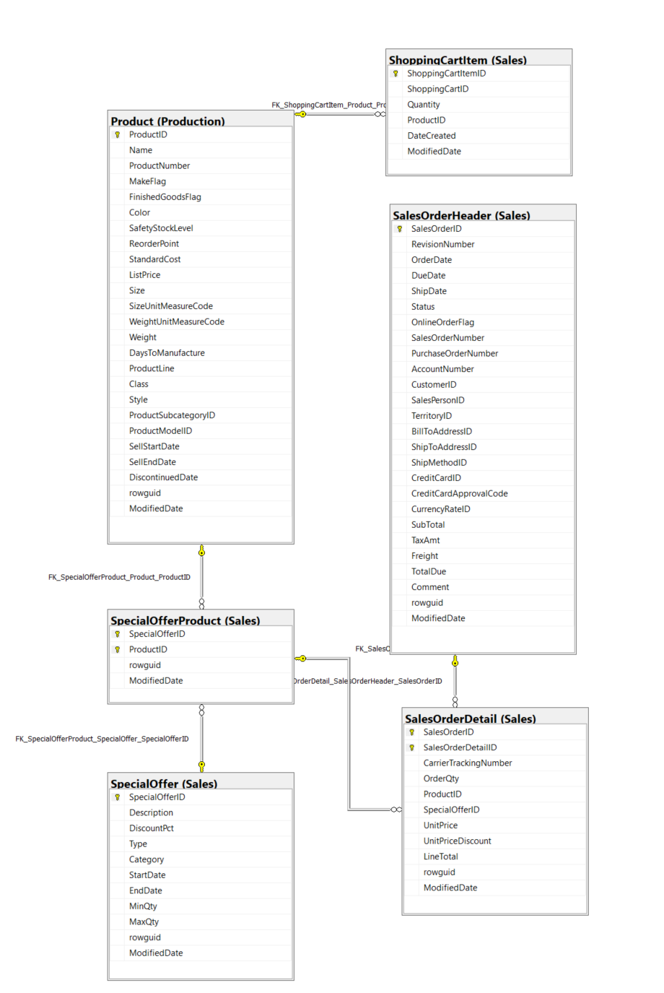

Thông tin chi tiết các bảng

Table Name |  | Sales.SalesOrderHeader
Schema |  | Sales |  |  |  | Description | Thông tin chung về đơn đặt hàng.
Serial No. | Logical Name | Physical Name | Data Type | KEY | NULL | Atributes | References | Remarks
1 | SalesOrderID | Sales Order Identification | int | PK |  | Identity |  | Khóa chính.
2 | RevisionNumber | Revision Number | tinyint |  |  | Default: 0 |  | Số cộng dồn để theo dõi những thay đổi đối với đơn hàng bán hàng theo thời gian.
3 | OrderDate | Order Date | datetime |  |  |  |  | Ngày tạo đơn đặt hàng.
4 | DueDate | Due Date | datetime |  |  | Default: getdate() |  | Ngày đặt hàng là do khách hàng.
5 | ShipDate | Ship Date | datetime |  | Y |  |  | Ngày đơn đặt hàng được chuyển đến khách hàng.
6 | Status | Status | tinyint |  |  | Default: 1 |  | Đặt hàng tình trạng hiện tại. 1 = Đang trong quá trình; 2 = Được chấp thuận; 3 = Bị tồn đọng; 4 = Bị từ chối; 5 = Đã vận chuyển; 6 = Đã hủy
7 | OnlineOrderFlag | Online Order Flag | bit |  |  | Default: 1 |  | 0 = Đơn hàng do người bán hàng đặt. 1 = Đơn đặt hàng trực tuyến của khách hàng.
8 | SalesOrderNumber | Sales Order Number | nvarchar(25) | IDX |  | Computed: isnull(N'SO'+CONVERT([nvarchar](23),[SalesOrderID]),N'*** ERROR ***') |  | Số định danh đơn hàng bán hàng duy nhất.
9 | PurchaseOrderNumber | Purchase Order Number | nvarchar(25) |  |  |  |  | Khách hàng mua hàng số tham chiếu.
10 | AccountNumber | Account Number | nvarchar(15) |  | Y |  |  | Tham chiếu số tài khoản kế toán
11 | CustomerID | Customer Identification | int |  |  |  | Sales.Customer | Số định danh khách hàng. Khóa ngoại cho Customer.BusinessEntityID.
12 | SalesPersonID | Sales Person Identification | int |  | Y |  | Sales.SalesPerson | Người bán hàng đã tạo đơn đặt hàng. Khóa ngoại cho SalesPerson.BusinessEntityID.
13 | TerritoryID | Territory Identification | int |  | Y |  | Sales.SalesTerritory | Lãnh thổ nơi giao dịch được thực hiện. Khóa ngoại đối với SalesTerritory.SalesTerritoryID.
14 | BillToAddressID | Bill To Address Identification | int |  |  |  | Person.Address | Địa chỉ thanh toán của khách hàng. Khóa ngoại cho Address.AddressID.
15 | ShipToAddressID | Ship To Address Identification | int |  |  |  | Person.Address | Địa chỉ giao hàng của khách hàng. Khóa ngoại cho Address.AddressID.
16 | ShipMethodID | Ship Method Identification | int |  |  |  | Purchasing.ShipMethod | Phương thức vận chuyển. Khóa ngoại cho ShipMethod.ShipMethodID.
17 | CreditCardID | Credit Card Identification | int |  | Y |  | Sales.CreditCard | Số định danh thẻ tín dụng. Khóa ngoại cho CreditCard.CreditCardID.
18 | CreditCardApprovalCode | Credit Card Approval Code | varchar(15) |  | Y |  |  | Mã phê duyệt do công ty phát hành thẻ tín dụng cung cấp.
19 | CurrencyRateID | Currency Rate Identification | int |  | Y |  | Sales.CurrencyRate | Tỷ giá hối đoái được sử dụng. Khóa ngoại cho CurrencyRate.CurrencyRateID.
20 | SubTotal | Sub-Total | money |  |  | Default: 0.00 |  | Tổng phụ bán hàng. Được tính là SUM (SalesOrderDetail.LineTotal) cho SalesOrderID thích hợp.
21 | TaxAmt | Tax Amount | money |  |  | Default: 0.00 |  | Số tiền thuế.
22 | Freight | Freight | money |  |  | Default: 0.00 |  | Chi phí vận chuyển.
23 | TotalDue | Total Due | money |  |  | Computed: isnull(([SubTotal]+[TaxAmt])+[Freight],(0)) |  | Tổng số tiền đến hạn từ khách hàng. Được tính dưới dạng Subtotal + TaxAmt + Freight.
24 | Comment | Comment | nvarchar(128) |  | Y |  |  | Đại diện bán hàng nhận xét.
25 | rowguid | rowguid | uniqueidentifier | IDX |  | Default: newid() |  | Số ROWGUIDCOL định danh duy nhất của bản ghi. Được sử dụng để hỗ trợ một mẫu sao chép hợp nhất.
26 | ModifiedDate | Modification Date | datetime |  |  | Default: getdate() |  | Ngày và giờ bản ghi được cập nhật lần cuối.

Table Name |  | Sales.SalesOrderDetail
Schema |  | Sales |  |  |  | Description | Các sản phẩm riêng lẻ được liên kết với một đơn đặt hàng cụ thể. Xem SalesOrderHeader.
Serial No. | Logical Name | Physical Name | Data Type | KEY | NULL | Atributes | References | Remarks
1 | SalesOrderID | Sales Order Identification | int | PK |  |  | Sales.SalesOrderHeader | Khóa chính. Khóa ngoại cho SalesOrderHeader.SalesOrderID.
2 | SalesOrderDetailID | Sales Order Detail Identification | int |  |  | Identity |  | Khóa chính. Một số duy nhất gia tăng cho mỗi sản phẩm đã bán.
3 | CarrierTrackingNumber | Carrier Tracking Number | nvarchar(25) |  | Y |  |  | Số theo dõi lô hàng do người gửi hàng cung cấp.
4 | OrderQty | Order Quantity | smallint |  |  |  |  | Số lượng đặt hàng trên mỗi sản phẩm.
5 | ProductID | Product Identification | int |  |  |  | Production.Product Sales.SpecialOfferProduct | Sản phẩm đã bán cho khách hàng. Khóa ngoại cho Product.ProductID.
6 | SpecialOfferID | Special Offer Identification | int |  |  |  | Sales.SpecialOfferProduct | Mã khuyến mại. Khóa ngoại cho SpecialOffer.SpecialOfferID.
7 | UnitPrice | Unit Price | money |  |  |  |  | Giá bán của một sản phẩm duy nhất.
8 | UnitPriceDiscount | Unit Price Discount | money |  |  | Default: 0.0 |  | Số tiền chiết khấu.
9 | LineTotal | Line Total | numeric(38,6) |  |  | Computed: isnull(([UnitPrice]*((1.0)-[UnitPriceDiscount]))*[OrderQty],(0.0)) |  | Tổng phụ trên mỗi sản phẩm. Được tính dưới dạng UnitPrice * (1 - UnitPriceDiscount) * OrderQty.
10 | rowguid | rowguid | uniqueidentifier | IDX |  | Default: newid() |  | Số ROWGUIDCOL định danh duy nhất của bản ghi. Được sử dụng để hỗ trợ một mẫu sao chép hợp nhất.
11 | ModifiedDate | Modification Date | datetime |  |  | Default: getdate() |  | Ngày và giờ bản ghi được cập nhật lần cuối.

Table Name |  | Production.Product
Schema |  | Production |  |  |  | Description | Sản phẩm đã bán hoặc được sử dụng để sản xuất các sản phẩm đã bán.
Serial No. | Logical Name | Physical Name | Data Type | KEY | NULL | Atributes | References | Remarks
1 | ProductID | Product Identification | int | PK |  |  |  | Khóa chính cho các bản ghi bảng Product
2 | Name | Name Product | nvarchar(50) | IDX |  |  |  | Name of the product.
3 | ProductNumber | Product Number | nvarchar(50) | IDX |  |  |  | Số định danh sản phẩm duy nhất.
4 | MakeFlag | Make Flag | bit |  |  |  |  | 0 = Sản phẩm được mua, 1 = Sản phẩm được sản xuất trong nhà.
5 | FinishedGoodsFlag | Finished Goods Flag | bit |  |  |  |  | 0 = Sản phẩm không phải là mặt hàng có thể bán được. 1 = Sản phẩm có thể bán được.
6 | Color | Color | nvarchar(15) |  | Y |  |  | Màu sản phẩm
7 | SafetyStockLevel | Safety Stock Level | smallint |  |  |  |  | Product color.
8 | ReorderPoint | Reorder Cost | smallint |  |  |  |  | Số lượng tồn kho tối thiểu.
9 | StandardCost | Standard Cost | money |  |  |  |  | Mức tồn kho kích hoạt đơn đặt hàng hoặc đơn đặt hàng công việc.
10 | ListPrice | List Price | money |  |  |  |  | Giá bán
11 | Size | Size | nvarchar(5) |  | Y |  |  | Kích thước sản phẩm
12 | SizeUnitMeasureCode | Size Unit Measure Code | nchar(3) |  | Y |  | Production.UnitMeasure | Đơn vị đo cho cột Size
13 | WeightUnitMeasureCode | Weigt Unit Measure Code | nchar(3) |  | Y |  | Production.UnitMeasure | Đơn vị đo cho cột Weight
14 | Weight | Weigt | decimal(8, 2) |  |  |  |  | Trọng lượng sản phẩm
15 | DaysToManufacture | Days To Manufacture | int |  | Y |  |  | Số ngày cần thiết để sản xuất sản phẩm
16 | ProductLine | Product Line | nchar(2) |  | Y |  |  | R = Road, M = Mountain, T = Touring, S = Standard
17 | Class | Class | nchar(2) |  | Y |  |  | H = High, M = Medium, L = Low
18 | Style | Style | nchar(2) |  | Y |  |  | W = Womens, M = Mens, U = Universal
19 | ProductSubcategoryID | Product Sub-Category Identification | int |  | Y |  | Production.ProductSubcategory | Sản phẩm là một thành viên của danh mục phụ sản phẩm này. Khóa ngoại cho ProductSubCategory.ProductSubCategoryID.
20 | ProductModelID | Product Model Identification | int |  | Y |  | Production.ProductModel | Sản phẩm là một thành viên của mô hình sản phẩm này. Khóa ngoại cho ProductModel.ProductModelID.
21 | SellStartDate | Sell Start Date | datetime |  |  |  |  | Ngày sản phẩm có sẵn để bán.
22 | SellEndDate | Sell End Date | datetime |  | Y |  |  | Ngày sản phẩm không còn để bán.
23 | DiscontinuedDate | Discontinue Date | datetime |  | Y |  |  | Ngày sản phẩm bị ngừng sản xuất.
24 | rowguid | rowguid | uniqueidentifier | IDX |  | Default: newid() |  | Số ROWGUIDCOL định danh duy nhất của bản ghi. Được sử dụng để hỗ trợ một mẫu sao chép hợp nhất.
25 | ModifiedDate | Modification Date | datetime |  |  | Default: getdate() |  | Ngày và giờ bản ghi được cập nhật lần cuối.

Table Name |  | Sales.ShoppingCartItem
Schema |  | Sales |  |  |  | Description | Chứa các đơn đặt hàng trực tuyến của khách hàng cho đến khi đơn đặt hàng được gửi đi hoặc bị hủy bỏ.
Serial No. | Logical Name | Physical Name | Data Type | KEY | NULL | Atributes | References | Remarks
1 | ShoppingCartItemID | Shopping Cart Item Identification | int | PK |  | Identity |  | Khóa chính cho các bản ghi ShoppingCartItem.
2 | ShoppingCartID | Shopping Cart Identification | nvarchar(50) |  |  |  |  | Số định danh giỏ hàng.
3 | Quantity | Quantity | int |  |  | Default: 1 |  | Số lượng sản phẩm đặt hàng.
4 | ProductID | Product Identification | int |  |  |  | Production.Product | Sản phẩm đã đặt hàng. Khóa ngoại cho Product.ProductID.
5 | DateCreated | Created Date | datetime |  |  | Default: getdate() |  | Ngày thời gian bản ghi được tạo.
6 | ModifiedDate | Modification Date | datetime |  |  | Default: getdate() |  | Ngày và giờ bản ghi được cập nhật lần cuối.

Table Name |  | Sales.SpecialOfferProduct
Schema |  | Sales |  |  |  | Description | Các sản phẩm bản đồ bảng tham khảo chéo để giảm giá ưu đãi đặc biệt.
Serial No. | Logical Name | Physical Name | Data Type | KEY | NULL | Atributes | References | Remarks
1 | SpecialOfferID | Special Offer Identification | int | PK |  |  | Sales.SpecialOffer | Khóa chính cho các bản ghi SpecialOfferProduct.
2 | ProductID | Product Identification | int | PK |  |  | Production.Product | Số định danh sản phẩm. Khóa ngoại cho Product.ProductID.
3 | rowguid | rowguid | uniqueidentifier | IDX |  | Default: newid() |  | Số ROWGUIDCOL định danh duy nhất của bản ghi. Được sử dụng để hỗ trợ một mẫu sao chép hợp nhất.
4 | ModifiedDate | Modification Date | datetime |  |  | Default: getdate() |  | Ngày và giờ bản ghi được cập nhật lần cuối.

Table Name |  | Sales.SpecialOffer
Schema |  | Sales |  |  |  | Description | Bảng tra cứu chiết khấu giảm giá.
Serial No. | Logical Name | Physical Name | Data Type | KEY | NULL | Atributes | References | Remarks
1 | SpecialOfferID | Special Offer Identification | int |  |  | Identity |  | Khóa chính cho các bản ghi SpecialOffer.
2 | Description | Description | nvarchar(255) |  |  |  |  | Mô tả chiết khấu.
3 | DiscountPct | Discount Precentage | smallmoney |  |  | Default: 0.00 |  | Tỷ lệ chiết khấu.
4 | Type | Type | nvarchar(50) |  |  |  |  | Loại hình giảm giá.
5 | Category | Category | nvarchar(50) |  |  |  |  | Nhóm chiết khấu áp dụng cho chẳng hạn như Reseller hoặc Customer.
6 | StartDate | Start Date | datetime |  |  |  |  | Ngày bắt đầu giảm giá.
7 | EndDate | End Date | datetime |  |  |  |  | Ngày kết thúc chiết khấu.
8 | MinQty | Min Quantity | int |  |  | Default: 0 |  | Phần trăm chiết khấu tối thiểu được phép.
9 | MaxQty | Max Quantity | int | Y |  |  |  | Phần trăm chiết khấu tối đa được phép.
10 | rowguid | rowguid | uniqueidentifier | IDX |  | Default: newid() |  | Số ROWGUIDCOL định danh duy nhất của bản ghi. Được sử dụng để hỗ trợ một mẫu sao chép hợp nhất.
11 | ModifiedDate | Modification Date | datetime |  |  | Default: getdate() |  | Ngày và giờ bản ghi được cập nhật lần cuối.

Statistic - Sale
Đề tài 6: Thống kê, Phân tích hoạt động bán hàng
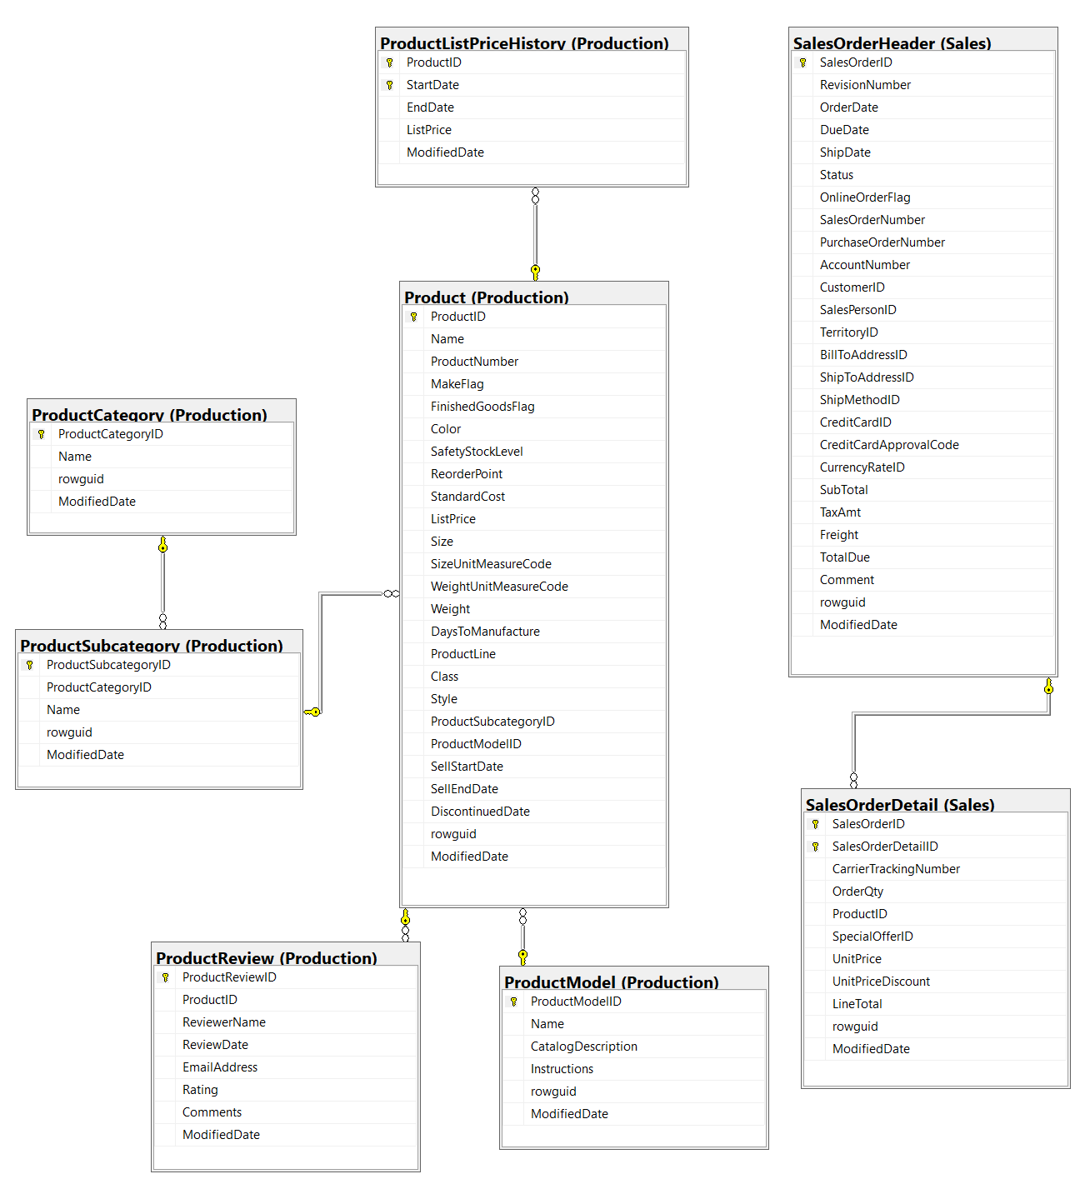

Thông tin chi tiết các bảng

Table Name |  | Production.Product
Schema |  | Production |  |  |  | Description | Sản phẩm đã bán hoặc được sử dụng để sản xuất các sản phẩm đã bán.
Serial No. | Logical Name | Physical Name | Data Type | KEY | NULL | Atributes | References | Remarks
1 | ProductID | Product Identification | int | PK |  |  |  | Khóa chính cho các bản ghi bảng Product
2 | Name | Product Name | nvarchar(50) | IDX |  |  |  | Tên sản phẩm
3 | ProductNumber | Product Number | nvarchar(50) | IDX |  |  |  | Số định danh sản phẩm duy nhất.
4 | MakeFlag | Make Flag | bit |  |  |  |  | 0 = Sản phẩm được mua, 1 = Sản phẩm được sản xuất trong nhà.
5 | FinishedGoodsFlag | Finished Goods Flag | bit |  |  |  |  | 0 = Sản phẩm không phải là mặt hàng có thể bán được. 1 = Sản phẩm có thể bán được.
6 | Color | Color | nvarchar(15) |  | Y |  |  | Màu sản phẩm
7 | SafetyStockLevel | Safety Stock Level | smallint |  |  |  |  | Product color.
8 | ReorderPoint | Reorder Cost | smallint |  |  |  |  | Số lượng tồn kho tối thiểu.
9 | StandardCost | Standard Cost | money |  |  |  |  | Mức tồn kho kích hoạt đơn đặt hàng hoặc đơn đặt hàng công việc.
10 | ListPrice | List Price | money |  |  |  |  | Giá bán
11 | Size | Size | nvarchar(5) |  | Y |  |  | Kích thước sản phẩm
12 | SizeUnitMeasureCode | Size Unit Measure Code | nchar(3) |  | Y |  | Production.UnitMeasure | Đơn vị đo cho cột Size
13 | WeightUnitMeasureCode | Weigt Unit Measure Code | nchar(3) |  | Y |  | Production.UnitMeasure | Đơn vị đo cho cột Weight
14 | Weight | Weigt | decimal(8, 2) |  |  |  |  | Trọng lượng sản phẩm
15 | DaysToManufacture | Days To Manufacture | int |  | Y |  |  | Số ngày cần thiết để sản xuất sản phẩm
16 | ProductLine | Product Line | nchar(2) |  | Y |  |  | R = Road, M = Mountain, T = Touring, S = Standard
17 | Class | Class | nchar(2) |  | Y |  |  | H = High, M = Medium, L = Low
18 | Style | Style | nchar(2) |  | Y |  |  | W = Womens, M = Mens, U = Universal
19 | ProductSubcategoryID | Product Sub-Category Identification | int |  | Y |  | Production.ProductSubcategory | Sản phẩm là một thành viên của danh mục phụ sản phẩm này. Khóa ngoại cho ProductSubCategory.ProductSubCategoryID.
20 | ProductModelID | Product Model Identification | int |  | Y |  | Production.ProductModel | Sản phẩm là một thành viên của mô hình sản phẩm này. Khóa ngoại cho ProductModel.ProductModelID.
21 | SellStartDate | Sell Start Date | datetime |  |  |  |  | Ngày sản phẩm có sẵn để bán.
22 | SellEndDate | Sell End Date | datetime |  | Y |  |  | Ngày sản phẩm không còn để bán.
23 | DiscontinuedDate | Discontinue Date | datetime |  | Y |  |  | Ngày sản phẩm bị ngừng sản xuất.
24 | rowguid | rowguid | uniqueidentifier | IDX |  | Default: newid() |  | Số ROWGUIDCOL định danh duy nhất của bản ghi. Được sử dụng để hỗ trợ một mẫu sao chép hợp nhất.
25 | ModifiedDate | Modification Date | datetime |  |  | Default: getdate() |  | Ngày và giờ bản ghi được cập nhật lần cuối.

Table Name |  | Sales.SalesOrderHeader
Schema |  | Sales |  |  |  | Description | Thông tin chung về đơn đặt hàng.
Serial No. | Logical Name | Physical Name | Data Type | KEY | NULL | Atributes | References | Remarks
1 | SalesOrderID | Sales Order Identification | int | PK |  | Identity |  | Khóa chính.
2 | RevisionNumber | Revision Number | tinyint |  |  | Default: 0 |  | Số cộng dồn để theo dõi những thay đổi đối với đơn hàng bán hàng theo thời gian.
3 | OrderDate | Order Date | datetime |  |  |  |  | Ngày tạo đơn đặt hàng.
4 | DueDate | Due Date | datetime |  |  | Default: getdate() |  | Ngày đặt hàng là do khách hàng.
5 | ShipDate | Ship Date | datetime |  | Y |  |  | Ngày đơn đặt hàng được chuyển đến khách hàng.
6 | Status | Status | tinyint |  |  | Default: 1 |  | Đặt hàng tình trạng hiện tại. 1 = Đang trong quá trình; 2 = Được chấp thuận; 3 = Bị tồn đọng; 4 = Bị từ chối; 5 = Đã vận chuyển; 6 = Đã hủy
7 | OnlineOrderFlag | Online Order Flag | bit |  |  | Default: 1 |  | 0 = Đơn hàng do người bán hàng đặt. 1 = Đơn đặt hàng trực tuyến của khách hàng.
8 | SalesOrderNumber | Sales Order Number | nvarchar(25) | IDX |  | Computed: isnull(N'SO'+CONVERT([nvarchar](23),[SalesOrderID]),N'*** ERROR ***') |  | Số định danh đơn hàng bán hàng duy nhất.
9 | PurchaseOrderNumber | Purchase Order Number | nvarchar(25) |  |  |  |  | Khách hàng mua hàng số tham chiếu.
10 | AccountNumber | Account Number | nvarchar(15) |  | Y |  |  | Tham chiếu số tài khoản kế toán
11 | CustomerID | Customer Identification | int |  |  |  | Sales.Customer | Số định danh khách hàng. Khóa ngoại cho Customer.BusinessEntityID.
12 | SalesPersonID | Sales Person Identification | int |  | Y |  | Sales.SalesPerson | Người bán hàng đã tạo đơn đặt hàng. Khóa ngoại cho SalesPerson.BusinessEntityID.
13 | TerritoryID | Territory Identification | int |  | Y |  | Sales.SalesTerritory | Lãnh thổ nơi giao dịch được thực hiện. Khóa ngoại đối với SalesTerritory.SalesTerritoryID.
14 | BillToAddressID | Bill To Address Identification | int |  |  |  | Person.Address | Địa chỉ thanh toán của khách hàng. Khóa ngoại cho Address.AddressID.
15 | ShipToAddressID | Ship To Address Identification | int |  |  |  | Person.Address | Địa chỉ giao hàng của khách hàng. Khóa ngoại cho Address.AddressID.
16 | ShipMethodID | Ship Method Identification | int |  |  |  | Purchasing.ShipMethod | Phương thức vận chuyển. Khóa ngoại cho ShipMethod.ShipMethodID.
17 | CreditCardID | Credit Card Identification | int |  | Y |  | Sales.CreditCard | Số định danh thẻ tín dụng. Khóa ngoại cho CreditCard.CreditCardID.
18 | CreditCardApprovalCode | Credit Card Approval Code | varchar(15) |  | Y |  |  | Mã phê duyệt do công ty phát hành thẻ tín dụng cung cấp.
19 | CurrencyRateID | Currency Rate Identification | int |  | Y |  | Sales.CurrencyRate | Tỷ giá hối đoái được sử dụng. Khóa ngoại cho CurrencyRate.CurrencyRateID.
20 | SubTotal | Sub-Total | money |  |  | Default: 0.00 |  | Tổng phụ bán hàng. Được tính là SUM (SalesOrderDetail.LineTotal) cho SalesOrderID thích hợp.
21 | TaxAmt | Tax Amount | money |  |  | Default: 0.00 |  | Số tiền thuế.
22 | Freight | Freight | money |  |  | Default: 0.00 |  | Chi phí vận chuyển.
23 | TotalDue | Total Due | money |  |  | Computed: isnull(([SubTotal]+[TaxAmt])+[Freight],(0)) |  | Tổng số tiền đến hạn từ khách hàng. Được tính dưới dạng Subtotal + TaxAmt + Freight.
24 | Comment | Comment | nvarchar(128) |  | Y |  |  | Đại diện bán hàng nhận xét.
25 | rowguid | rowguid | uniqueidentifier | IDX |  | Default: newid() |  | Số ROWGUIDCOL định danh duy nhất của bản ghi. Được sử dụng để hỗ trợ một mẫu sao chép hợp nhất.
26 | ModifiedDate | Modification Date | datetime |  |  | Default: getdate() |  | Ngày và giờ bản ghi được cập nhật lần cuối.

Table Name |  | Sales.SalesOrderDetail
Schema |  | Sales |  |  |  | Description | Các sản phẩm riêng lẻ được liên kết với một đơn đặt hàng cụ thể. Xem SalesOrderHeader.
Serial No. | Logical Name | Physical Name | Data Type | KEY | NULL | Atributes | References | Remarks
1 | SalesOrderID | Sales Order Identification | int | PK |  |  | Sales.SalesOrderHeader | Khóa chính. Khóa ngoại cho SalesOrderHeader.SalesOrderID.
2 | SalesOrderDetailID | Sales Order Detail Identification | int |  |  | Identity |  | Khóa chính. Một số duy nhất gia tăng cho mỗi sản phẩm đã bán.
3 | CarrierTrackingNumber | Carrier Tracking Number | nvarchar(25) |  | Y |  |  | Số theo dõi lô hàng do người gửi hàng cung cấp.
4 | OrderQty | Order Quantity | smallint |  |  |  |  | Số lượng đặt hàng trên mỗi sản phẩm.
5 | ProductID | Product Identification | int |  |  |  | Production.Product Sales.SpecialOfferProduct | Sản phẩm đã bán cho khách hàng. Khóa ngoại cho Product.ProductID.
6 | SpecialOfferID | Special Offer Identification | int |  |  |  | Sales.SpecialOfferProduct | Mã khuyến mại. Khóa ngoại cho SpecialOffer.SpecialOfferID.
7 | UnitPrice | Unit Price | money |  |  |  |  | Giá bán của một sản phẩm duy nhất.
8 | UnitPriceDiscount | Unit Price Discount | money |  |  | Default: 0.0 |  | Số tiền chiết khấu.
9 | LineTotal | Line Total | numeric(38,6) |  |  | Computed: isnull(([UnitPrice]*((1.0)-[UnitPriceDiscount]))*[OrderQty],(0.0)) |  | Tổng phụ trên mỗi sản phẩm. Được tính dưới dạng UnitPrice * (1 - UnitPriceDiscount) * OrderQty.
10 | rowguid | rowguid | uniqueidentifier | IDX |  | Default: newid() |  | Số ROWGUIDCOL định danh duy nhất của bản ghi. Được sử dụng để hỗ trợ một mẫu sao chép hợp nhất.
11 | ModifiedDate | Modification Date | datetime |  |  | Default: getdate() |  | Ngày và giờ bản ghi được cập nhật lần cuối.

Table Name |  | Production.ProductListPriceHistory
Schema |  | Production |  |  |  | Description | Thay đổi giá niêm yết của sản phẩm theo thời gian.
Serial No. | Logical Name | Physical Name | Data Type | KEY | NULL | Atributes | References | Remarks
1 | ProductID | Product Identification | int | PK |  |  | Production.Product | Số định danh sản phẩm. Khóa ngoại cho Product.ProductID
2 | StartDate | Start Date | datetime | PK |  |  |  | Ngày bắt đầu niêm yết giá.
3 | EndDate | End Date | datetime |  | Y |  |  | Ngày kết thúc giá niêm yết
4 | ListPrice | List Price | money |  |  |  |  | Giá niêm yết sản phẩm.
5 | ModifiedDate | Modification Date | datetime |  |  | Default: getdate() |  | Ngày và giờ bản ghi được cập nhật lần cuối.

Table Name |  | Production.ProductSubcategory
Schema |  | Production |  |  |  | Description | Các danh mục phụ của sản phẩm. Xem bảng ProductCategory.
Serial No. | Logical Name | Physical Name | Data Type | KEY | NULL | Atributes | References | Remarks
1 | ProductSubcategoryID | Product Subcategory Identification | int | PK |  | Identity |  | Khóa chính cho các bản ghi bảng ProductSubCategory
2 | ProductCategoryID | Product Category Identification | int |  |  |  | Production.ProductCategory | Số định danh danh mục sản phẩm. Khóa ngoại cho ProductCategory.ProductCategoryID.
3 | Name | Product SubCategory Name | nvarchar(50) | IDX |  |  |  | Mô tả danh mục con.
4 | rowguid | rowguid | uniqueidentifier | IDX |  | Default: newid() |  | Số ROWGUIDCOL định danh duy nhất của bản ghi. Được sử dụng để hỗ trợ một mẫu sao chép hợp nhất.
5 | ModifiedDate | Modification Date | datetime |  |  | Default: getdate() |  | Ngày và giờ bản ghi được cập nhật lần cuối.

Table Name |  | Production.ProductCategory
Schema |  | Production |  |  |  | Description | Phân loại sản phẩm cấp cao.
Serial No. | Logical Name | Physical Name | Data Type | KEY | NULL | Atributes | References | Remarks
1 | ProductCategoryID | Product Category Identification | int |  |  |  |  | khóa chính cho các bản ghi của bảng ProductCategory.
2 | Name | Product Category Name | nvarchar(50) | IDX |  |  | Production.ProductModelIllustration | Mô tả danh mục.
3 | rowguid | rowguid | uniqueidentifier | IDX |  | Default: newid() |  | Số ROWGUIDCOL định danh duy nhất của bản ghi. Được sử dụng để hỗ trợ một mẫu sao chép hợp nhất.
4 | ModifiedDate | Modification Date | datetime |  |  | Default: getdate() |  | Ngày và giờ bản ghi được cập nhật lần cuối.

Table Name |  | Production.ProductModel
Schema |  | Production |  |  |  | Description | Phân loại mô hình sản phẩm.
Serial No. | Logical Name | Physical Name | Data Type | KEY | NULL | Atributes | References | Remarks
1 | ProductModelID | Product Model Identification | int | PK |  | Identity |  | Khóa chính cho các bản ghi bảng ProductModel
2 | Name | Product Model Name | nvarchar(50) | IDX |  |  |  | Mô tả mô hình sản phẩm
3 | CatalogDescription | Catalog Description | xml |  |  |  |  | Thông tin chi tiết danh mục sản phẩm ở định dạng xml.
4 | Instructions | Instruction | xml |  |  |  |  | Hướng dẫn sản xuất ở định dạng xml.
5 | rowguid | rowguid | uniqueidentifier | IDX |  | Default: newid() |  | Số ROWGUIDCOL định danh duy nhất của bản ghi. Được sử dụng để hỗ trợ một mẫu sao chép hợp nhất.
6 | ModifiedDate | Modification Date | datetime |  |  | Default: getdate() |  | Ngày và giờ bản ghi được cập nhật lần cuối.

